종합 그래프
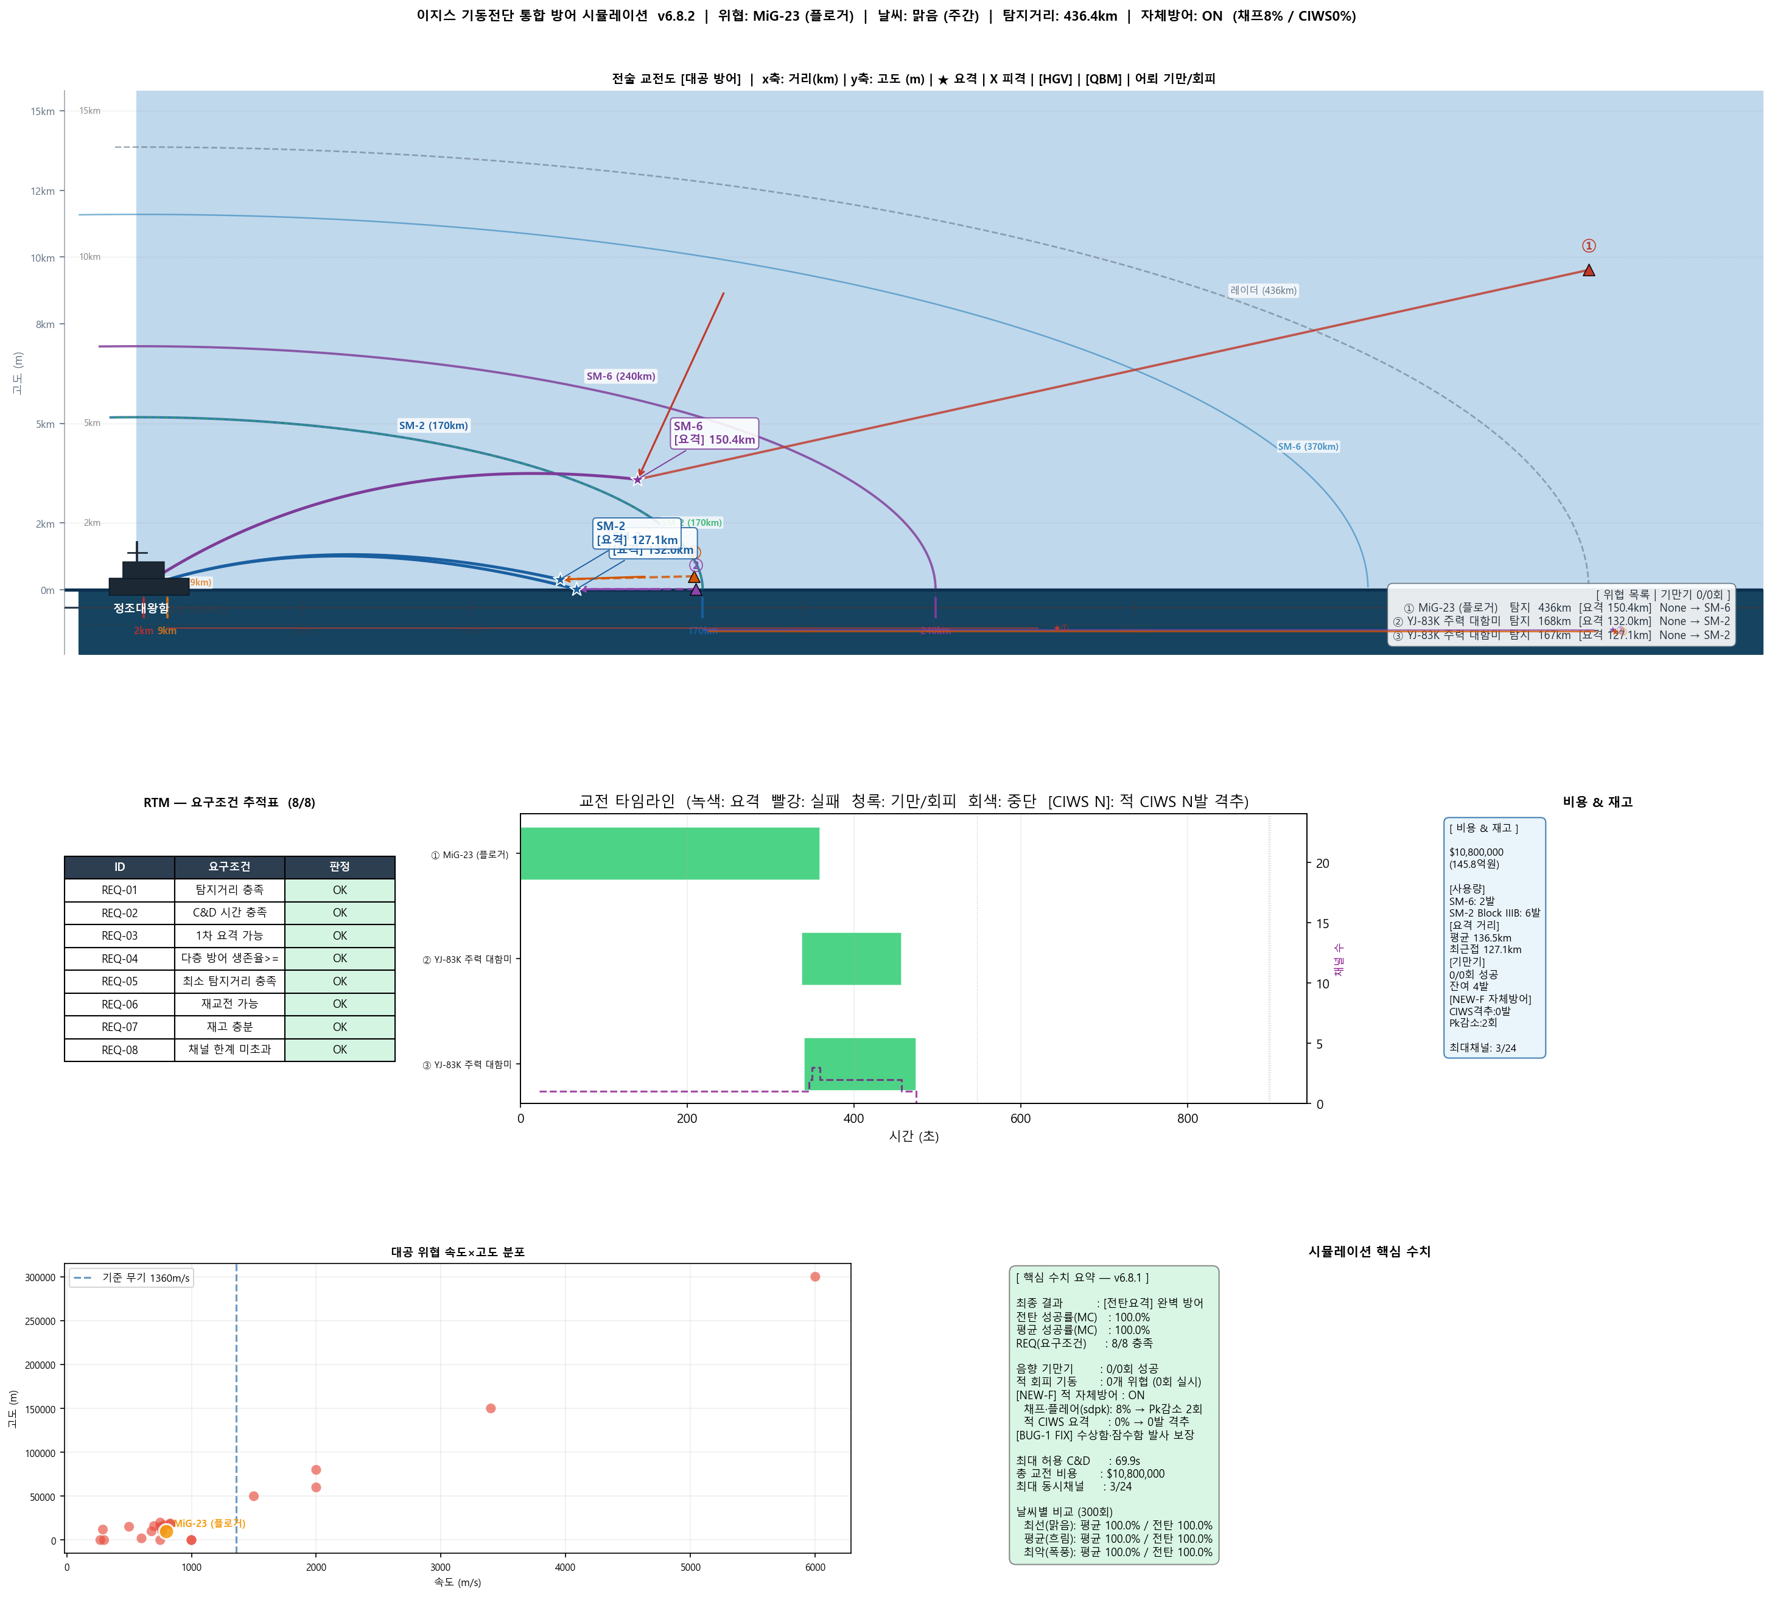
시뮬레이션 종합 분석 그래프 v6.1

